Bai1
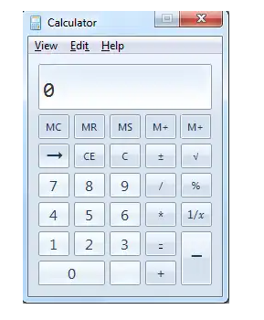
1
2
3
4
5
6
7
8
9

 | Try to catch all of things that you think they are the bugs/errors or they should be adjusted for correctness or better

BUG_ID | BUG_OVERVIEW | BUG_DETAIL | EXPECTED RESULT | NOTE/ REFERRENCES
1 | Thiếu chức năng | Thiếu button Minimize | Cần có button minimize ở bên phải hệ thống button | Note 1
2 | Vi phạm chuẩn window | 2 button Restore và Close có kích thước khác nhau | System button phải có kích thước bằng nhau | Note 2
3 | Vi phạm chuẩn window | mỗi menu chỉ có 1 phím tắt | menu "edit" chỉ underline 1 kí tự | Note 3
4 | Sai icon | Sai button M- | cần có button chức năng M- bên phải button M+ | Note 4
5 | Sai icon | Sai button xóa | cần có chức năng xóa 1 kí tự từ bên phải qua trái | Note 5
6 | Vi phạm chuẩn window | các kí tự phải nằm bên phải | các kí tư được nhập phải nằm ở bên phải màn hình | Note 6
7 | Sai icon | sai button - | cần có button - phía trên button + | Note 7
8 | Sai icon | sai button = | cần có button = phía bên phải button + | Note 8
9 | Thiếu chức năng | thiếu button . | cần có button . phía bên phải button 0 | Note 9

Bai2
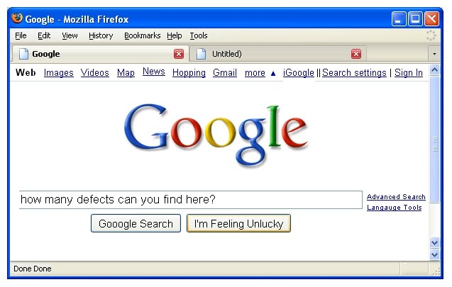
1
2
2
1
10
4
8
9
7
6
5
3
11

 | Try to catch all of things that you think they are the bugs/errors or they should be adjusted for correctness

BUG_ID | BUG_OVERVIEW | BUG_DETAIL | EXPECTED RESULT | NOTE/ REFERRENCES
1 | Sai icons | icon buttons window không đúg chuẩn | Cần sửa các icon button: minimize, restore, close theo chuẩn window | Note1
2 | Shortcut key bị trùng | Menu History và Help có cùng shotcut key | Cần thay shortcut key của một trong 2 menu trên | Note2
3 | Vi phạm chuẩn window | tên của tab không chứa kí tự đặc biệt | cần xóa kí tự đặc biệt | Note3
4 | Vi phạm chuẩn window | vị trí của button News không thẳng hàng | vị trí của button News cần thẳng hàng với các button khác | Note4
5 | sai icon | icon button More không đúng | icon button More phải hướng phía dưới | Note5
6 | Vi phạm chuẩn window | hàng đầu tiên của thanh search thiếu khung | hàng đầu tiên của thanh search phải có khung | Note6
7 | sai chính tả | button "Langauge" không đúng chính tả | tên button phải là "Language" | Note7
8 | trùng chức năng | button lăn bị trùng | chỉ cần 1 button lăn xuống | Note8
9 | trùng chức năng | chức năng "done" bị trùng | chỉ cần 1 chức năng "done" | Note9
10 | Vi phạm chuẩn window | có 2 dấu | năng cách | chỉ cần | để ngăn cách các button | Note10
11 | sai chính tả | button google search không đúng chính tả | tên button là google search | Note11

Bai3
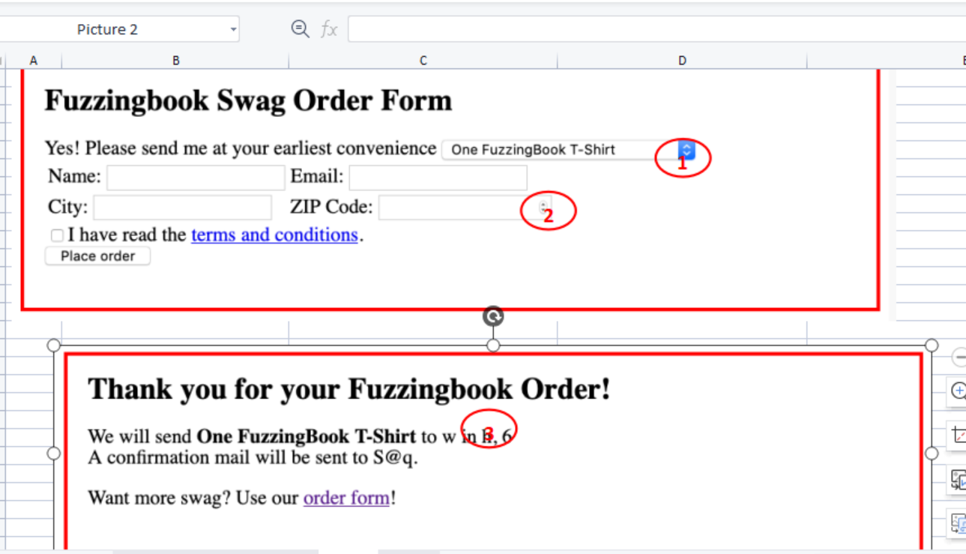
5

5
1
1

1
1
2

2

5

5
3
4

Try to catch all of things that you think they are the bugs/errors or they should be adjusted for correctness

BUG_ID | BUG_OVERVIEW | BUG_DETAIL | EXPECTED RESULT | NOTE/ REFERRENCES
1 | Vi phạm chuẩn window | các ô nhập liệu chưa được căn chỉnh | cần căn chỉnh các ô nhập liệu thẳng hàng | Note 1
2 | Vi phạm chuẩn window | button place order không được làm mờ khi checkbox chưa được check | button Place order cần được làm mờ | Note 2
3 | Vi phạm chuẩn window | email không đúng quy định | email phải có đuôi là @gmail.com | Note 3
4 | Vi phạm chuẩn window | các kí tự "w" và "h" và "6" không rõ nghĩa | các kí tự viết tắt phải có ý nghĩa | Note 4
5 | không đồng nhất được tên in hoa | chữ "B" của FuzzingBook không đồng nhất việc viết hoa hoặc thường | đặt tên phải đồng nhất viết hoa hoặc thường | Note 5

Bai4
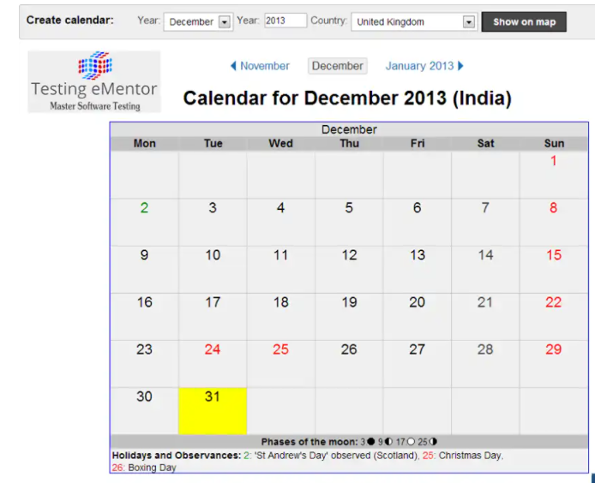
1
2
5
3

4

5
4

6

9

7
8

9
8

 | Try to catch all of things that you think they are the bugs/errors or they should be adjusted for correctness

BUG_ID | BUG_OVERVIEW | BUG_DETAIL | EXPECTED RESULT | NOTE/ REFERRENCES
1 | Sai tên nhãn | Tên nhãn year không đúng với combobox months | Tên nhãn phải đúng với dữ liệu của combobox | Note 1
2 | Vi phạm chuẩn window | ô nhập liệu không cùng chiều cao với combobox | ô nhập liệu phải cùng chiều cao với combobox | Note 2
3 | sai tên button | tên button show on calendar bị sai | Tên của button phải là show on calendar | Note 3
4 | Sai năm | tháng 1 của năm sau không phải là năm 2013 | tháng 1 của năm sau là năm 2014 | Note 4
5 | sai tên quốc gia | tên của quốc gia không phải là india | tên của quốc gia là United Kingdom | Note 5
6 | thiếu ngày của tháng khác | thiếu số ngày của tháng trước đó và tháng tiếp theo | số ngày trước đó và ngày tiếp theo phải được ghi vào và có màu chữ là màu xám | Note 6
7 | định dạng sai màu chữ của ngày | ngày 24 sai màu chữ vì không phải là ngày lễ | màu chữ của ngày 24 là đen | Note 7
8 | định dạng sai màu chữ của ngày | Ngày 26 sai màu chữ vì là ngày lễ | màu chữ của ngày 26 là màu đỏ | Note 8
9 | định dạng sai màu chữ của ngày | Ngày 2 sai màu chữ vì là ngày lễ | màu chữ của ngày 2 là màu đỏ | Note 9

